Sheet1
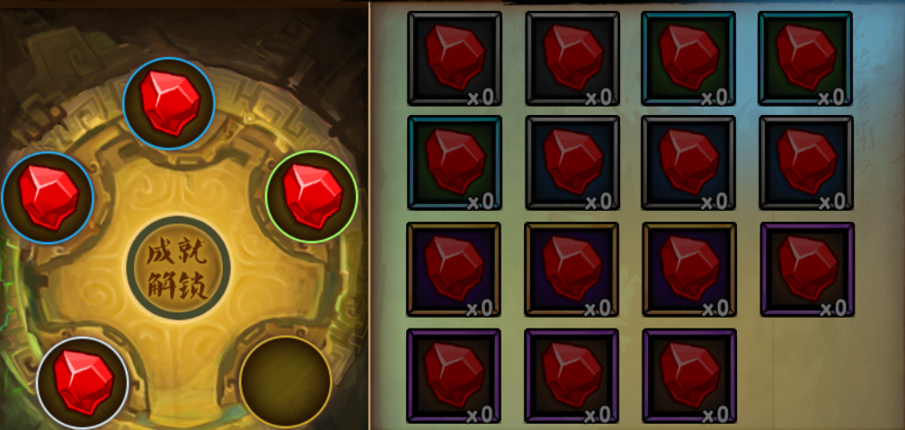
获取
开坑
镶嵌 | 宝石不够时的提示： 目前现象是：背包没有宝石时，再点击已经开启的宝石孔，没有任何提示

 | 背包没有宝石时，点击背包任一宝石，不应该出镶嵌的按钮（或置灰）；目前现象是：当没有空宝石槽时，点击镶嵌，会提示“没有空闲的宝石槽”；有空槽时，提示“位置错误1006”

合成 | 默认数量和上限
 |  | #
 | 背包合成时，材料不足的提示：

 | 合成成功后没有任何的提示，也没有切换面板，仍然保持在合成界面

一键 | 背包内无宝石时，没有提示，还是走了一遍那个流程（镶嵌倒是还好，一键合成时，还会询问是否合成）
卸下

